Лот № 4, схема размещения
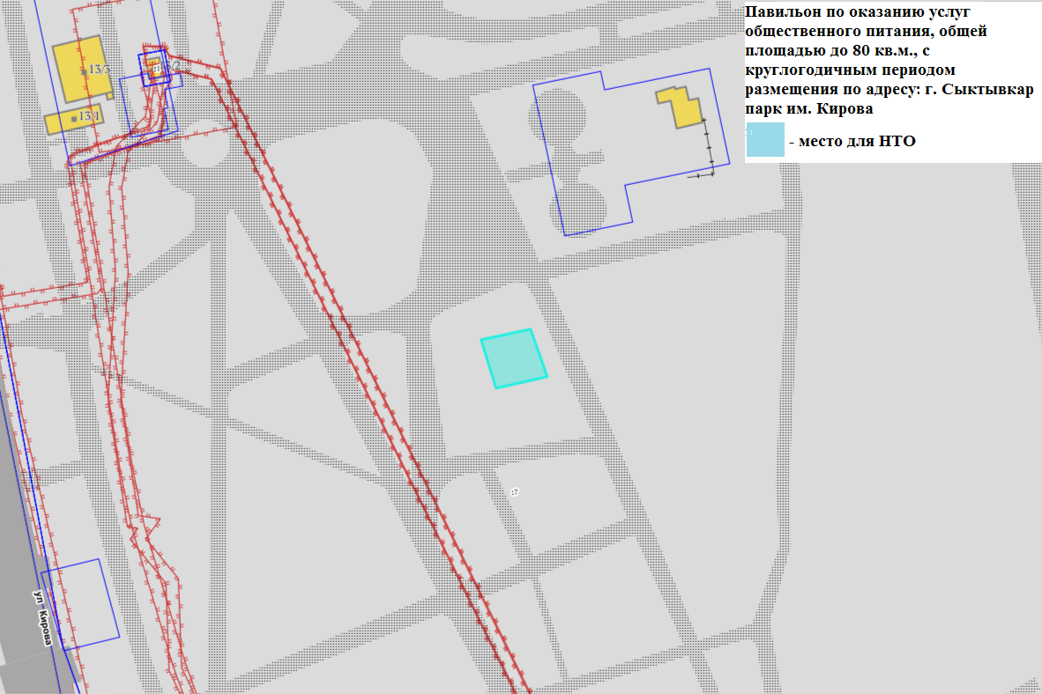

Внешний вид лот № 4
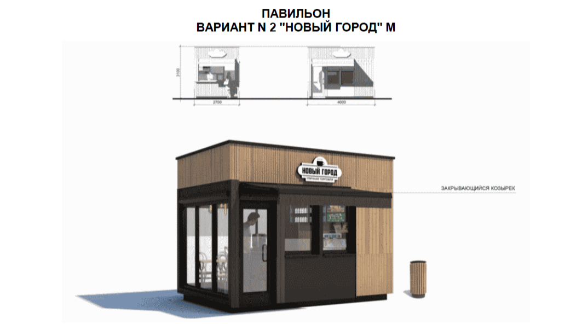

Допустимый к использованию цвет светлый дуб.
Допустимые к использованию материалы стен: деревянная рейка 20 x 40 с тонировкой или HPL панели с текстурой древесины, деревянная рейка 20 x 100 с тонировкой или HPL панели с текстурой древесины.
Допустимые к использованию материалы крыши: HPL панели.
Допустимые к использованию материалы дверей и окон: алюминий.

